Planilha1
COMPLETAR AS CÉLULAS QUE ESTÃO COM PREENCHIMENTO NA COR VERMELHA PARA OBSERVAR OS RESULTADOS

1.o ALGARISMO DO RM (ESQUERDA PARA DIREITA) | 8 |  | R = | 89007
2.o ALGARISMO DO RM (ESQUERDA PARA DIREITA) | 9 |  | S = | 24
3.o ALGARISMO DO RM (ESQUERDA PARA DIREITA) | 0
4.o ALGARISMO DO RM (ESQUERDA PARA DIREITA) | 0
5.o ALGARISMO DO RM (ESQUERDA PARA DIREITA) | 7

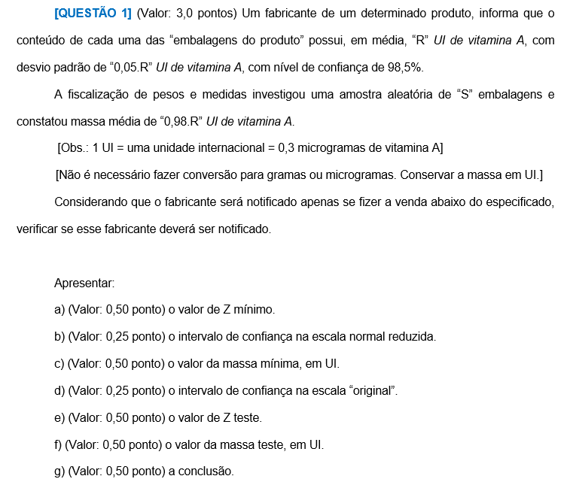
QUESTÃO 1

DADOS DO PROBLEMA |  |  |  | RESPOSTAS
Média Populacional = m = | 89007 | UI |  | a) | Zmín = | -2.17
Desvio Padrão = s = | 4450.35 | UI |  | b) | ICZ = | ] | -2.17 |  | ; + ¥ [
Nível de Confiança = NC = | 0.985
Nível de Significância = NS = | 0.015 |  |  | c) | Mmín = | 79349.7405 |  |  |  | UI
 |  |  |  | d) | IC = | ] | 79349.7405 |  | ; + ¥ [
Número de Elementos da Amostra = n = | 24
Média Amostral = | 87226.86 | UI |  | e) | Zteste = | -1.9595917942
 |  |  |  | f) | Mteste = | 80286.130659 |  |  |  | UI
Problemática:
Verificar se o fabricante será notificado por vender abaixo do especificado |  |  |  | g) | Se Mteste pertencer ao IC, o fabricante não deverá ser notificado.
 |  |  |  |  | Se Mteste não pertencer ao IC, o fabricante deverá ser notificado.

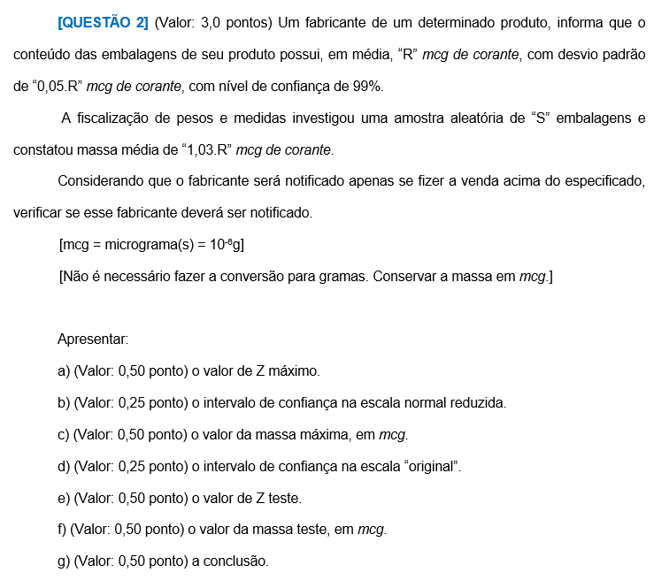
QUESTÃO 2

DADOS DO PROBLEMA |  |  |  | RESPOSTAS
Média Populacional = m = | 89007 | mcg |  | a) | Zmáx = | 2.33
Desvio Padrão = s = | 4450.35 | mcg |  | b) | ICZ = | ] | - ¥ ; |  | 2.33 | [
Nível de Confiança = NC = | 0.99
Nível de Significância = NS = | 0.01 |  |  | c) | Mmáx = | 99376.3155 |  |  |  | mcg
 |  |  |  | d) | IC = | ] | - ¥ ; |  | 99376.3155 | [
Número de Elementos da Amostra = n = | 24
Média Amostral = | 91677.21 | mcg |  | e) | Zteste = | 2.9393876913
 |  |  |  | f) | Mteste = | 102088.30401 |  |  |  | mcg
Problemática:
Verificar se o fabricante será notificado por vender acima do especificado |  |  |  | g) | Se Mteste pertencer ao IC, o fabricante não deverá ser notificado.
 |  |  |  |  | Se Mteste não pertencer ao IC, o fabricante deverá ser notificado.

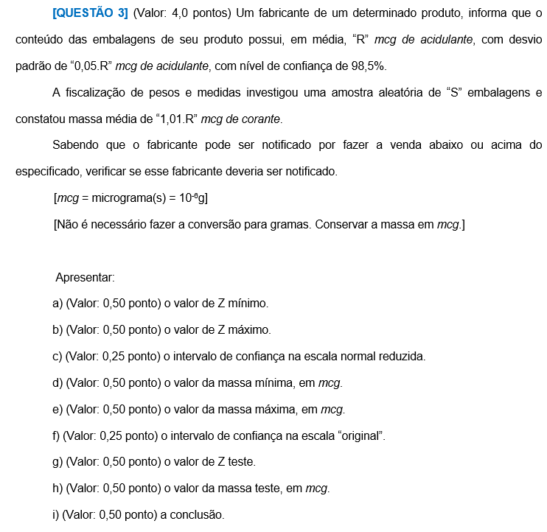
QUESTÃO 3

DADOS DO PROBLEMA |  |  |  | RESPOSTAS
Média Populacional = m = | 89007 | mcg |  | a) | Zmín = | -2.43
Desvio Padrão = s = | 4450.35 | mcg |  | b) | Zmáx = | 2.43
Nível de Confiança = NC = | 0.985 |  |  | c) | ICZ = | ] | -2.43 | ; | 2.43 | [
Nível de Significância = NS = | 0.015
 |  |  |  | d) | Mmín = | 78192.6495 |  |  |  | mcg
Número de Elementos da Amostra = n = | 24 |  |  | e) | Mmáx = | 99821.3505 |  |  |  | mcg
Média Amostral = | 89897.07 | mcg |  | f) | IC = | ] | 78192.6495 | ; | 99821.3505 | [

Problemática: |  |  |  | g) | Zteste = | 0.97979589711
Verificar se o fabricante será notificado por vender abaixo ou acima do especificado |  |  |  | h) | Mteste = | 93367.434671 |  |  |  | UI

 |  |  |  | i) | Se Mteste pertencer ao IC, o fabricante não deverá ser notificado.
 |  |  |  |  | Se Mteste não pertencer ao IC, o fabricante deverá ser notificado.

